Shopping Cart
Basic design |  |  | System | #REF! | function | Giỏ hàng | Create by | Tuan.GM | date | Create | 2023-05-10 | acceptor | #REF!
 |  |  | Process. Name | Shopping Cart |  |  |  |  |  | Update

 | *Hình ảnh giao diện

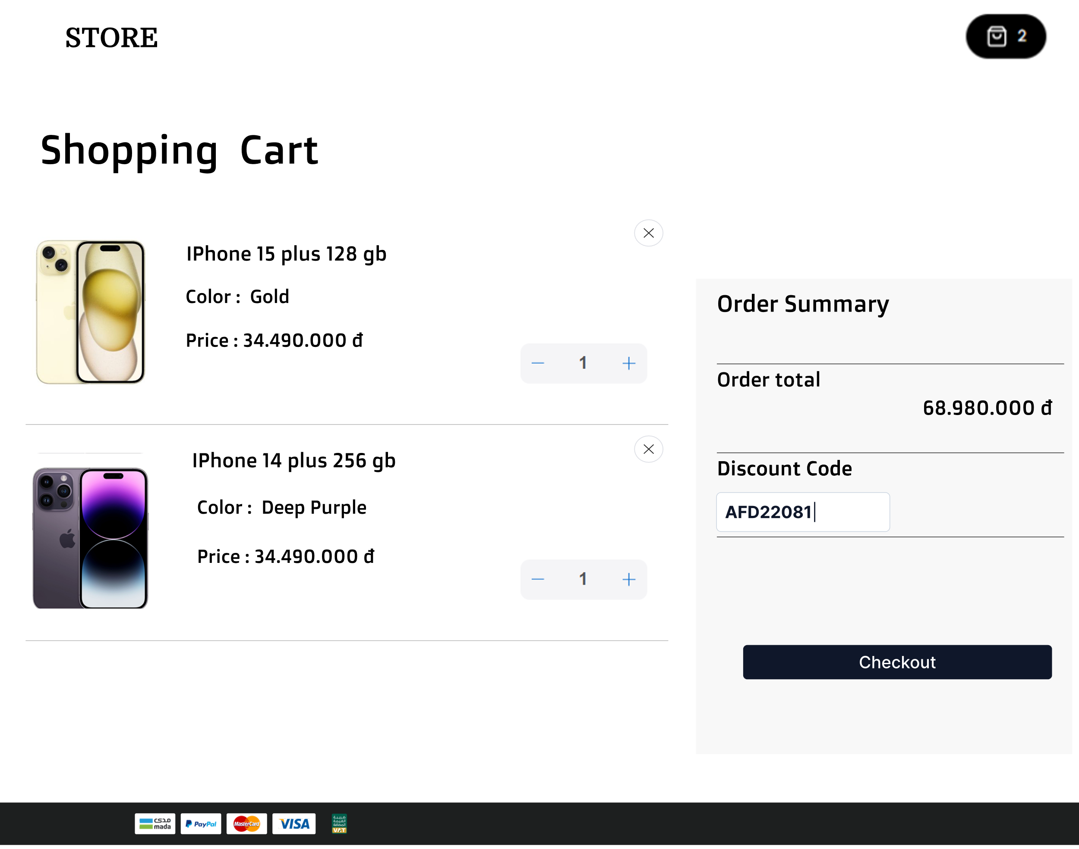

Chi tiết giỏ hàng

Vùng nhập mã giảm giá

Nút Thanh Toán

 | ＊Mô tả chức năng
 |  | - Dùng để xem danh sách sản phẩm đã thêm vào giỏ hàng và thực hiện các tương tác khác liên quan đến giỏ hàng
 |  | như thêm số lượng sản phẩm, xóa sản phẩm, thanh toán.
 |  | - Khách hàng truy cập trang chi tiết giỏ hàng. Hệ thống hiển thị danh sách các sản phẩm trong giỏ hàng
 |  | bao gồm thông tin như tên sản phẩm, số lượng, đơn giá và tổng giá của từng sản phẩm.
 |  | -Khách hàng có thể thay đổi số lượng sản phẩm bằng cách cập nhật số lượng trên mỗi sản phẩm hoặc xóa sản phẩm khỏi giỏ hàng. Nếu khách hàng thay đổi số lượng sản phẩm hoặc xóa sản phẩm, hệ thống cập nhật tổng giá trị của giỏ hàng.
 |  | `- Khách hàng có thể tiếp tục mua sắm bằng cách nhấn vào nút "Tiếp tục mua sắm" hoặc tiến hành thanh toán bằng cách nhấn vào nút "Thanh toán".
 | * Ngoại lệ
 |  | + Nếu khách hàng không đăng nhập và có yêu cầu đăng nhập để xem giỏ hàng, hệ thống yêu cầu họ đăng nhập trước.
 |  | + Nếu giỏ hàng trống, hệ thống hiển thị thông báo cho khách hàng và yêu cầu họ tiếp tục mua sắm để thêm sản phẩm vào giỏ hàng.

Product Details
Basic design |  |  | System | #REF! | function | Chi Tiết Sản Phẩm | Create by | Tuan.GM | date | Create | 2023-05-10 | acceptor | #REF!
 |  |  | Process. Name | Product Details |  |  |  |  |  | Update

 | *Hình ảnh giao diện
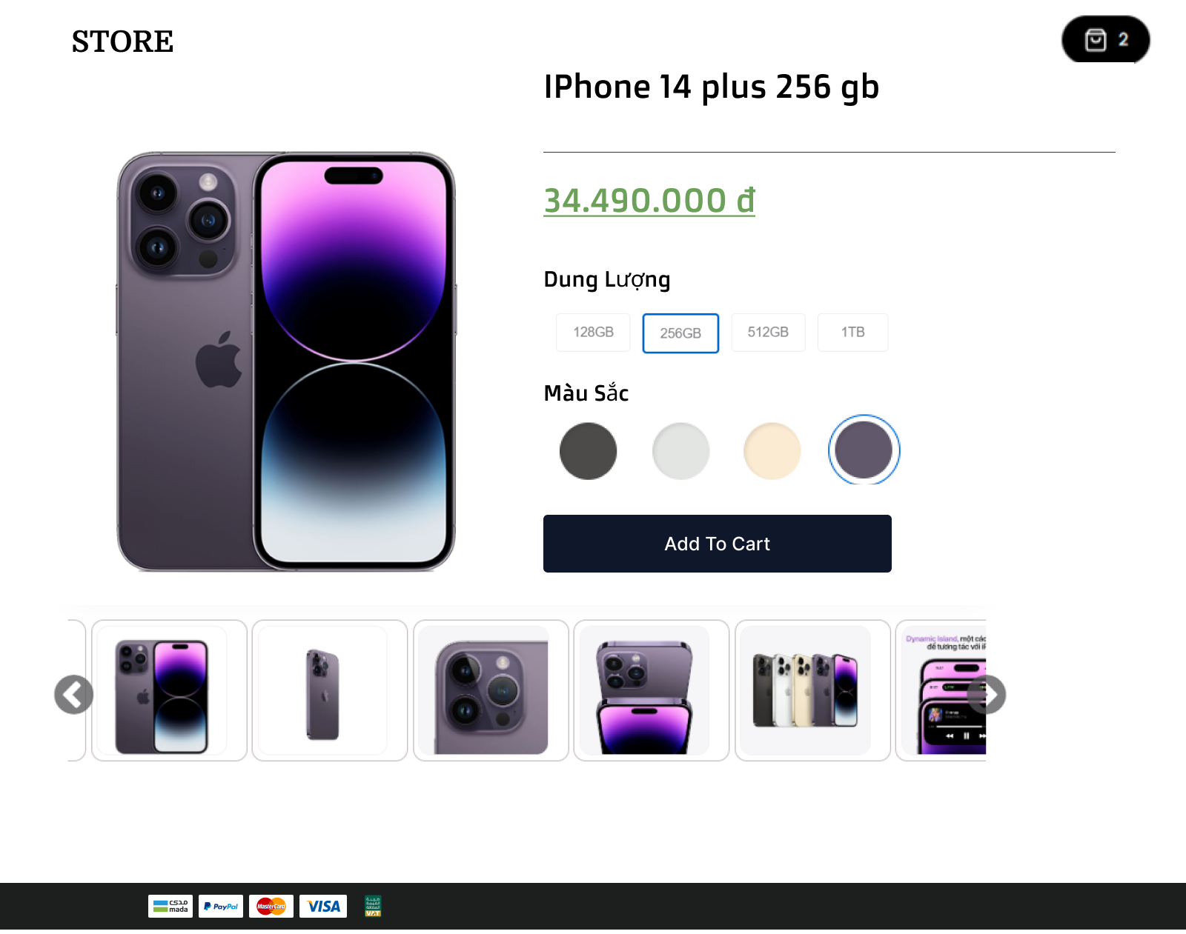

chọn cấu hình

chọn màu sắc
Vùng hình ảnh

Nút Thêm Vào Giỏ Hàng

 | ＊Mô tả chức năng
 |  | - Khách hàng chọn một sản phẩm từ danh sách hoặc kết quả tìm kiếm để xem chi tiết.
 |  | - Hệ thống hiển thị trang chi tiết sản phẩm, bao gồm các thông tin như tên sản phẩm, mô tả, giá, hình ảnh sản phẩm, thương hiệu.
 |  | - Khách hàng có thể cuộn xuống để xem thêm thông tin chi tiết hoặc hình ảnh liên quan.
 |  | - Khách hàng có thể quay lại trang danh sách sản phẩm hoặc thực hiện các tương tác khác như thêm sản phẩm vào giỏ hàng hoặc thực hiện thanh toán.

User Form
Basic design |  |  | System | #REF! | function | User Form | Create by | Tuan.GM | date | Create | 2023-05-10 | acceptor | #REF!
 |  |  | Process. Name | User Form |  |  |  |  |  | Update | #REF!

 | *Hình ảnh giao diện
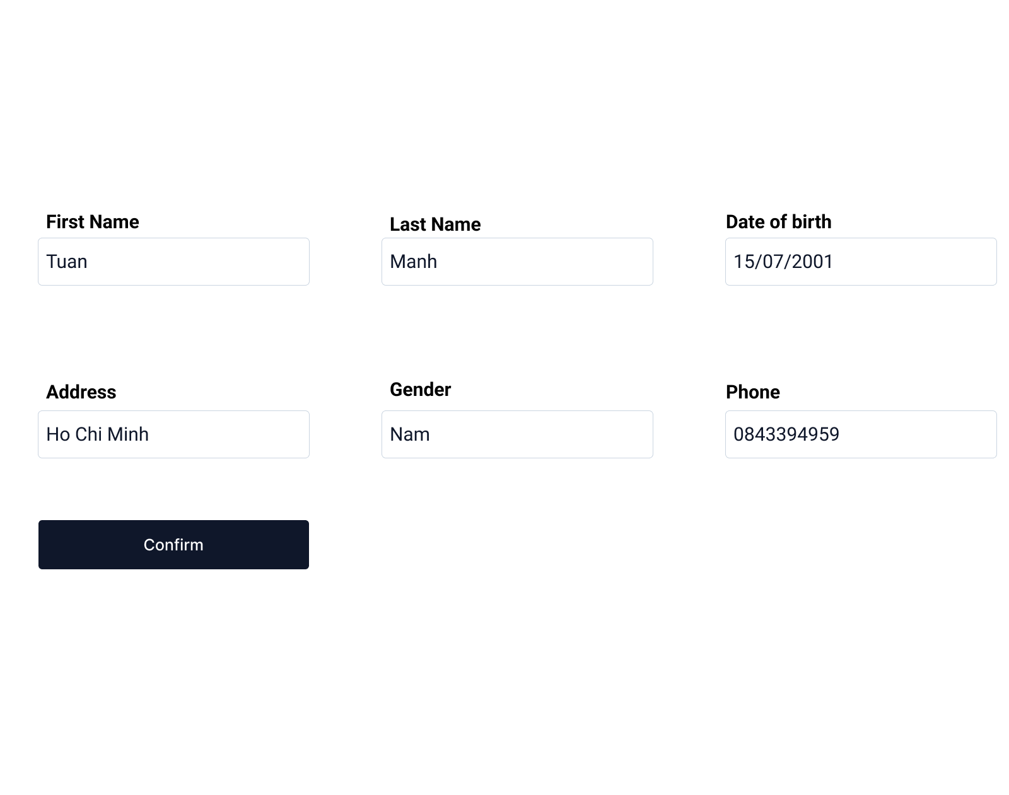

Vùng Nhập Thông Tin

Nút Xác Nhận

 | ＊Mô tả chức năng
 |  | - Cho phép người dùng cập nhật thông tin của tài khoản người dùng trên trang web hoặc ứng dụng,
 |  | bao gồm thay đổi mật khẩu, địa chỉ email, số điện thoại, và thông tin cá nhân khác
 |  | - Người dùng chọn tùy chọn "Cập nhật thông tin cá nhân" hoặc tương tự.
 |  | - Hệ thống hiển thị biểu mẫu hoặc trang cho phép người dùng chỉnh sửa thông tin cá nhân.
 |  | - Người dùng thay đổi thông tin cần cập nhật, bao gồm mật khẩu, địa chỉ email, số điện thoại, và các thông tin cá nhân khác.
 |  | - Người dùng xác nhận sự thay đổi.

